Chi tiết địa chất
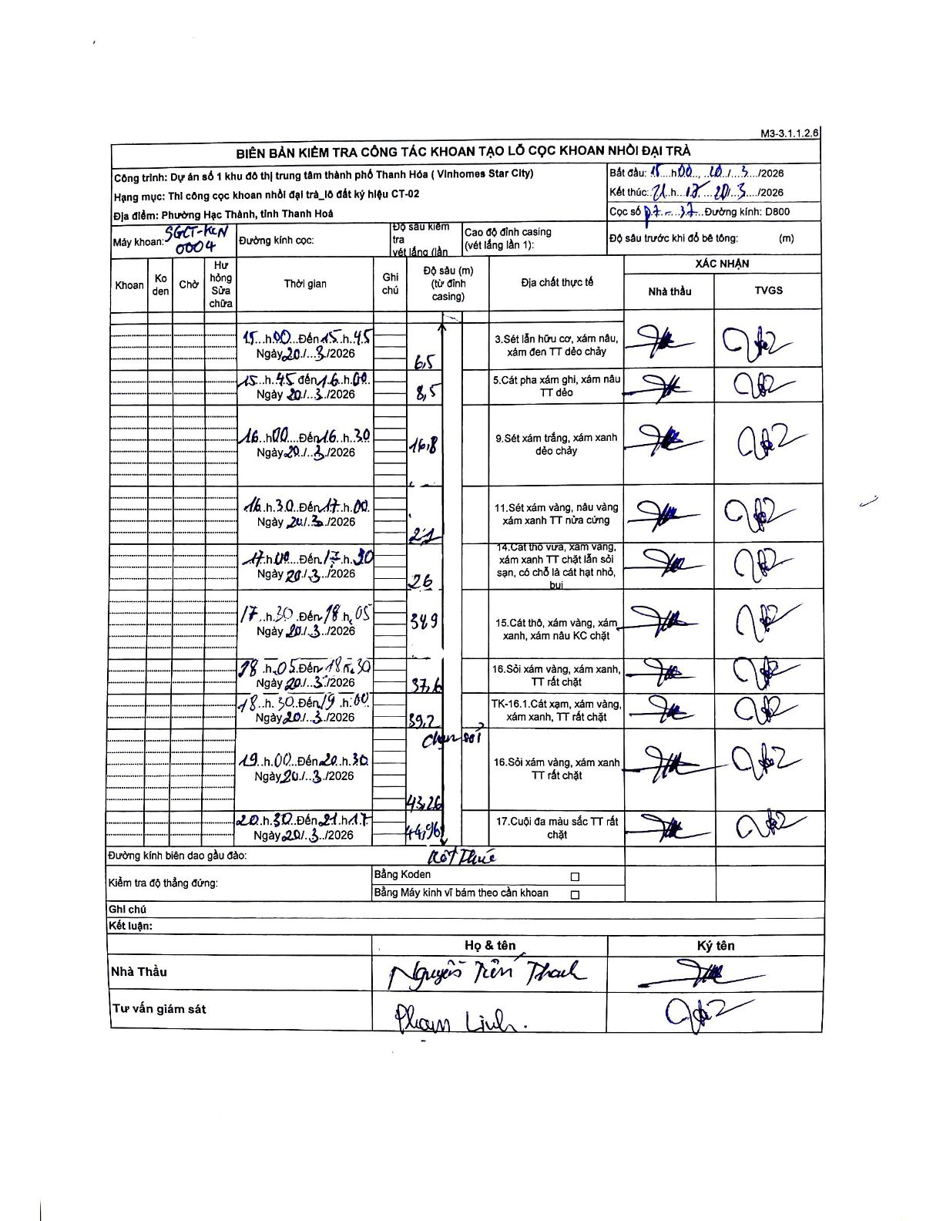
Dự án | Star City Thanh Hóa
Hạng mục | Thi công cọc khoan nhồi, tường vây cho các hạng mục_Lô CT-02
Tên bộ phận | Thi công cọc khoan nhồi đại trà - lô đất ký hiệu CT-02
Số hiệu cọc | P7
Tên Máy khoan | SGCT-KCN0004
Đường kính | D800
Bắt đầu thi công | 11:00 20/03/2026
Kết thúc thi công | 21:17 20/03/2026

Địa chất TT | Đường kính | Mô tả lớp thiết kế | Từ (h) | Đến (h) | Cao độ từ | Cao độ đến | T.Gian (h) | Dài (m) | V (m/h) | Ghi chú
1 | D800 | Sét lẫn hữu cơ, xám nâu, xám đen TT dẻo chảy | 11:00 20/03/2026 | 15:45 20/03/2026 | 0 | -6.5 | 4.75 | 6.5 | 1.37
2 | D800 | Cát pha xám ghi, xám nâu TT dẻo | 15:45 20/03/2026 | 16:00 20/03/2026 | -6.5 | -8.5 | 0.25 | 2 | 8
3 | D800 | Sét xám trắng, xám xanh dẻo chảy | 16:00 20/03/2026 | 16:30 20/03/2026 | -8.5 | -16.8 | 0.5 | 8.3 | 16.6
4 | D800 | Sét xám vàng, nâu vàng xám xanh TT nửa cứng | 16:30 20/03/2026 | 17:00 20/03/2026 | -16.8 | -21 | 0.5 | 4.2 | 8.4
5 | D800 | Cát thô vừa, xám vàng, xám xanh TT chặt lẫn sỏi sạn, có chỗ là cát hạt nhỏ, bụi | 17:00 20/03/2026 | 17:30 20/03/2026 | -21 | -26 | 0.5 | 5 | 10
6 | D800 | Cát thô, xám vàng, xám xanh, xám nâu KC chặt | 17:30 20/03/2026 | 18:05 20/03/2026 | -26 | -34.9 | 0.58 | 8.9 | 15.26
7 | D800 | Sỏi xám vàng, xám xanh, TT rất chặt | 18:05 20/03/2026 | 18:30 20/03/2026 | -34.9 | -37.6 | 0.42 | 2.7 | 6.48
8 | D800 | TK-16.1. Cát xạm, xám vàng, xám xanh, TT rất chặt | 18:30 20/03/2026 | 19:00 20/03/2026 | -37.6 | -39.2 | 0.5 | 1.6 | 3.2
9 | D800 | Sỏi xám vàng, xám xanh TT rất chặt | 19:00 20/03/2026 | 20:30 20/03/2026 | -39.2 | -43.26 | 1.5 | 4.06 | 2.71 | chạm sỏi
10 | D800 | Cuội đa màu sắc TT rất chặt | 20:30 20/03/2026 | 21:17 20/03/2026 | -43.26 | -44.96 | 0.78 | 1.7 | 2.17 | Kết thúc

ẢNH BIÊN BẢN GỐC

